空分工艺管线RT
委托日期 | 完成日期 | 委托单编号 | 检件编号 | 焊口编号 | 焊工号 | 规格（mm） | 材质 | 合格级别 | 检测比列 | 返修补片 | 底片规格/张数 | 张数 | 合格张数 | 备注 | γ射线 | 单元名称 | 焊接方法 | 区 号 | 单线号 | 检测数量(道/m/㎡/点) | 检测时机 | 实际不合格
2024.05.18 | 2024.05.19 | NMBF-KF-5121E-LHJ(01)-YPK-RT-0121 | 5121-LLN-06532-200-S1B-V | W3 | 1233 | Φ168.3*3.6 | S30403 | Ⅲ | 10% | 合格 | 180*80/3张 | 6 | 6 |  |  | 5#空分装置 | GTAW+SMAW | KF-5121E | / |  | 焊后
2024.05.18 | 2024.05.19 | NMBF-KF-5121E-LHJ(01)-YPK-RT-0121 | 5121-LLN-06532-200-S1B-V | W4 | 1233 | Φ219.1*4 | S30403 | Ⅲ | 10% | 合格 | 180*80/3张 | 6 | 6 |  |  | 5#空分装置 | GTAW+SMAW | KF-5121E | / |  | 焊后
2024.05.18 | 2024.05.19 | NMBF-KF-5121E-LHJ(01)-YPK-RT-0121 | 5121-LLN-06532-200-S1B-V | W5 | 1233 | Φ219.1*4 | S30403 | Ⅲ | 10% | 合格 | 180*80/3张 | 6 | 6 |  |  | 5#空分装置 | GTAW+SMAW | KF-5121E | / |  | 焊后
2025.3.27 | 2025.03.28 | NMBF-KF-5121D-LHJ(01)-YPK-RT-0515 | 5121-OG-04553-25-N9Y | W3CE | 5779 | Φ33.4*4.55 | N04400 | Ⅱ | 100% | 合格 | 180*80/3张 | 3 | 3 | 材质替换 |  | 4#空分装置 | GTAW | KF-5121D | / |  | 焊后检测
2025.3.27 | 2025.03.28 | NMBF-KF-5121D-LHJ(01)-YPK-RT-0515 | 5121-OG-04553-25-N9Y | W4CE | 5779 | Φ33.4*4.55 | N04400 | Ⅱ | 100% | 合格 | 180*80/3张 | 3 | 3 | 材质替换 |  | 4#空分装置 | GTAW | KF-5121D | / |  | 焊后检测
2025.3.27 | 2025.03.28 | NMBF-KF-5121D-LHJ(01)-YPK-RT-0515 | 5121-OG-04553-25-N9Y | W5CE | 5779 | Φ33.4*4.55 | N04400 | Ⅱ | 100% | 合格 | 180*80/3张 | 3 | 3 | 材质替换 |  | 4#空分装置 | GTAW | KF-5121D | / |  | 焊后检测
2025.3.27 | 2025.03.28 | NMBF-KF-5121D-LHJ(01)-YPK-RT-0515 | 5121-OG-04553-25-N9Y | W6CE | 5779 | Φ33.4*4.55 | N04400 | Ⅱ | 100% | 合格 | 180*80/3张 | 3 | 3 | 材质替换 |  | 4#空分装置 | GTAW | KF-5121D | / |  | 焊后检测
2025.3.27 | 2025.03.28 | NMBF-KF-5121D-LHJ(01)-YPK-RT-0515 | 5121-OG-04553-25-N9Y | W7CE | 5779 | Φ33.4*4.55 | N04400 | Ⅱ | 100% | 合格 | 180*80/3张 | 3 | 3 | 材质替换 |  | 4#空分装置 | GTAW | KF-5121D | / |  | 焊后检测
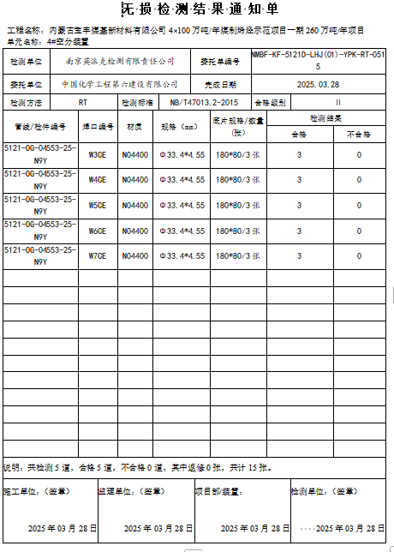

 |  |  | 主页手动填写

 |  |  |  |  |  |  |  |  |  |  |  |  |  | 底片张数-合格张数

